Sheet1
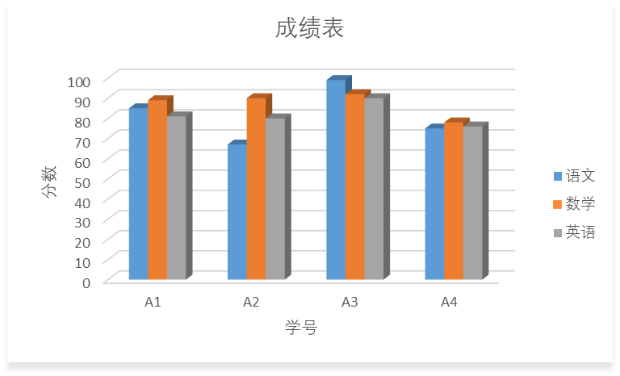
成绩表
学号 | 语文 | 数学 | 英语 | 总分 | 状态
A3 | 99 | 92 | 90 | 281 | 优良
A1 | 85 | 89 | 81 | 255 | 一般
A2 | 67 | 90 | 80 | 237 | 一般
A4 | 75 | 78 | 76 | 229 | 一般
最高分 | 99 | 92 | 90 | 281
最低分 | 67 | 78 | 76 | 229

